2022_12_data
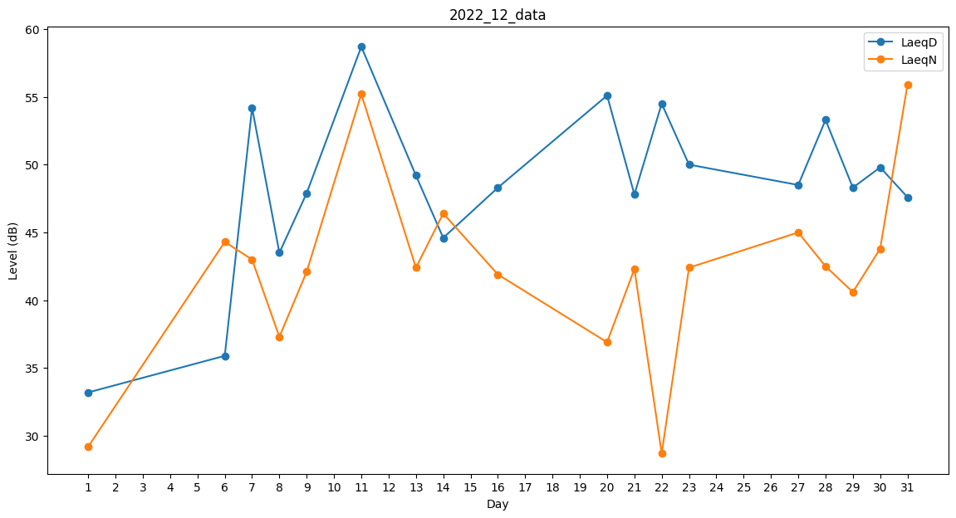
Day | LaeqD | LaeqN
1 | 33.2 | 29.2
2 | 40 | 0
3 | 0 | 0
4 | 0 | 28.7
5 | 0 | 36.9
6 | 35.9 | 44.3
7 | 54.2 | 43
8 | 43.5 | 37.3
9 | 47.9 | 42.1
10 | 48.8 | 0
11 | 58.7 | 55.2
12 | 58.2 | 0
13 | 49.2 | 42.4
14 | 44.6 | 46.4
15 | 48.7 | 0
16 | 48.3 | 41.9
17 | 50.6 | 0
18 | 48.4 | 0
19 | 0 | 46.9
20 | 55.1 | 36.9
21 | 47.8 | 42.3
22 | 54.5 | 28.7
23 | 50 | 42.4
24 | 0 | 0
25 | 50.5 | 0
26 | 49.1 | 0
27 | 48.5 | 45
28 | 53.3 | 42.5
29 | 48.3 | 40.6
30 | 49.8 | 43.8
31 | 47.6 | 55.9

